Estadísticas
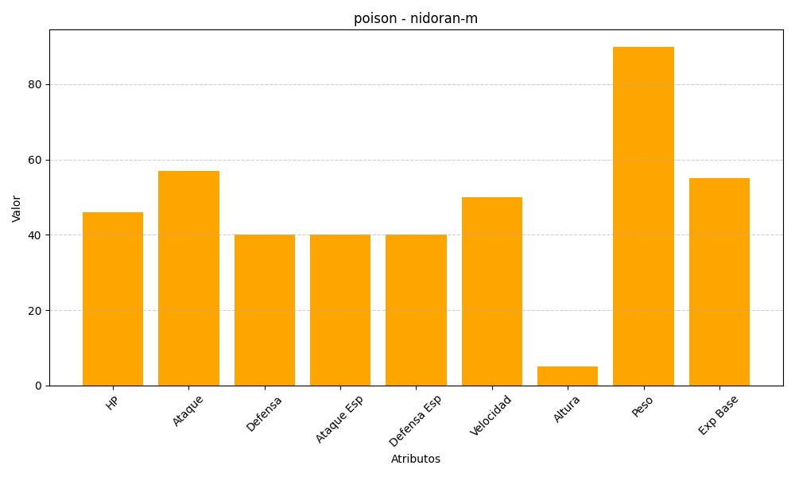
ID | Nombre | Tipo | HP | Ataque | Defensa | Ataque Especial | Defensa Especial | Velocidad | Altura | Peso | Experiencia Base
32 | nidoran-m | poison | 46 | 57 | 40 | 40 | 40 | 50 | 5 | 90 | 55

